dados cartão
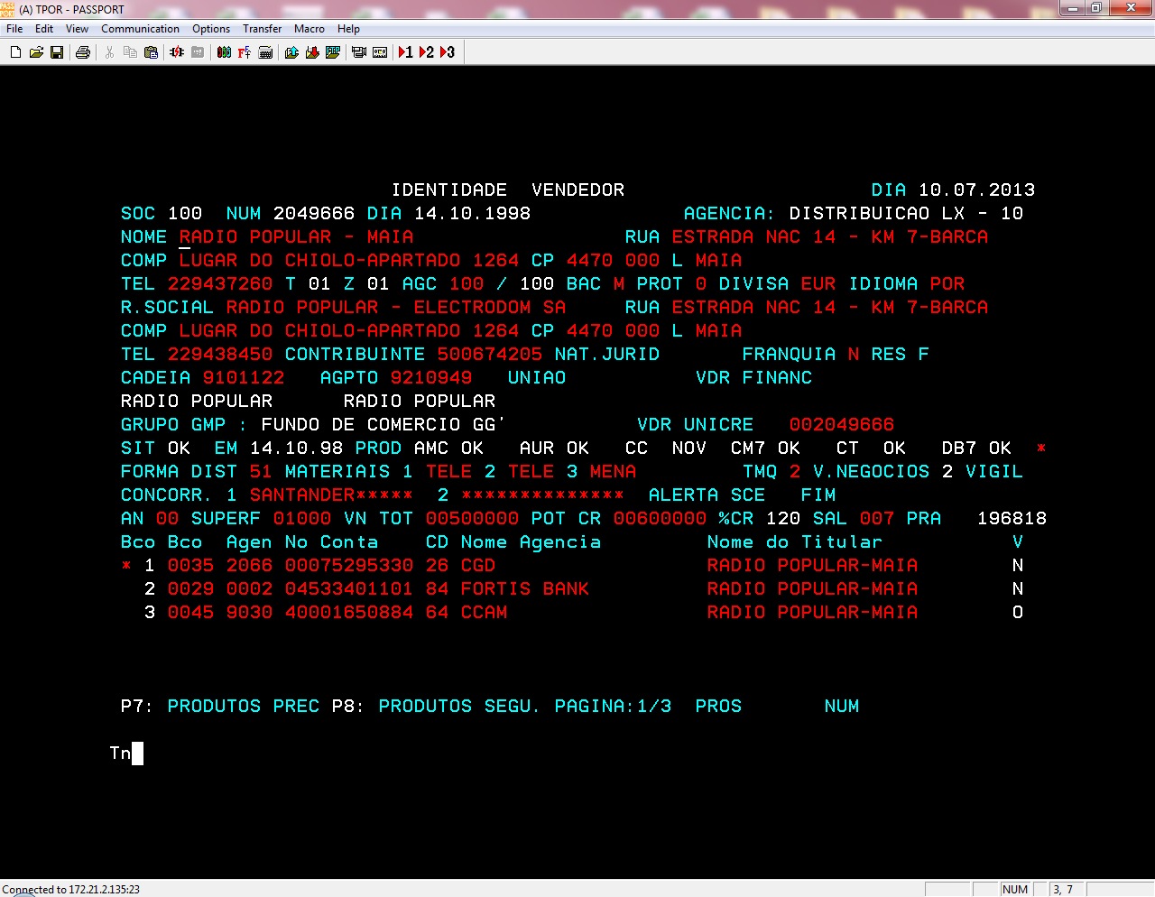

Criação Modalidades
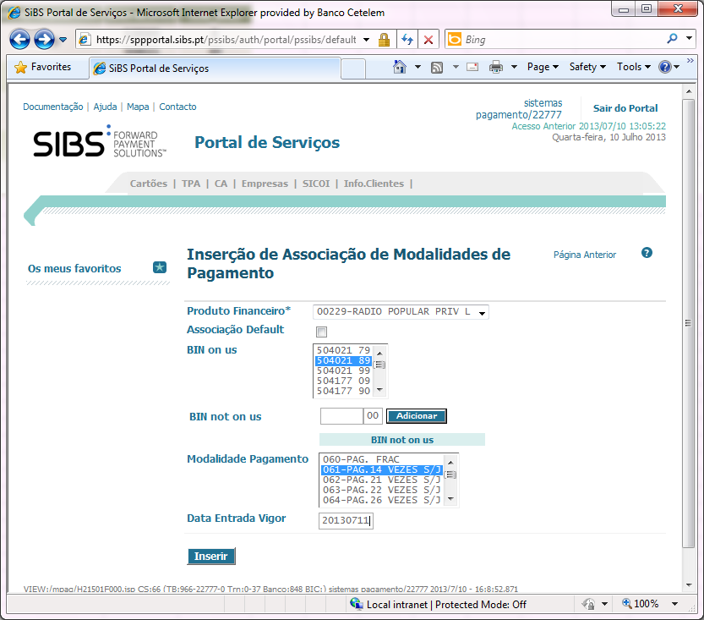
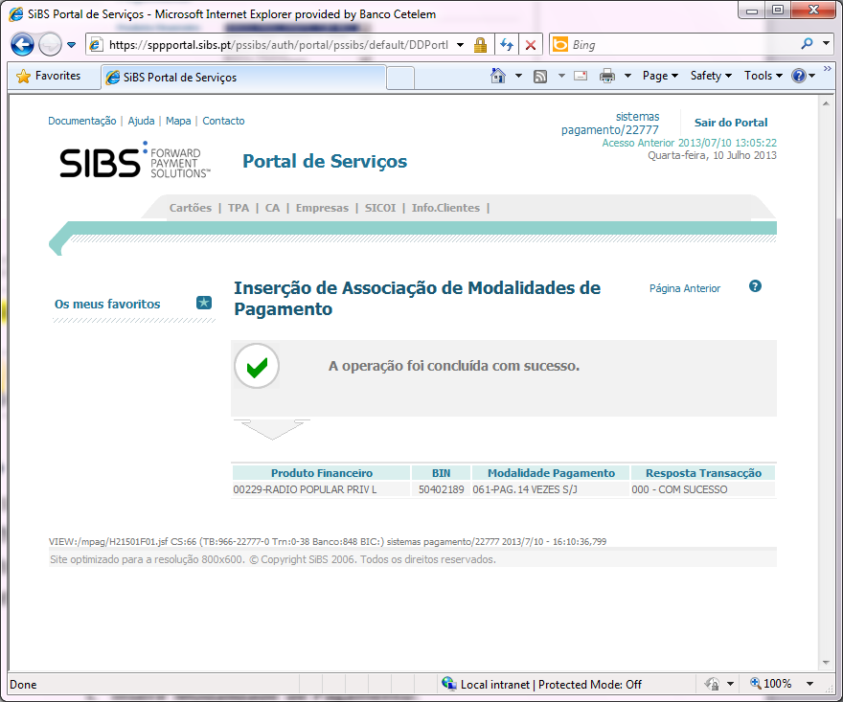
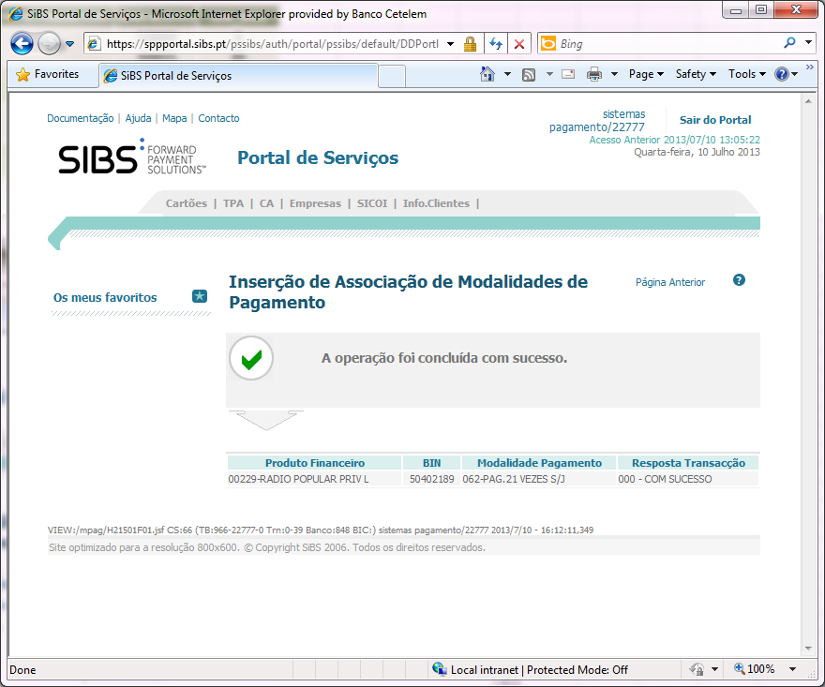
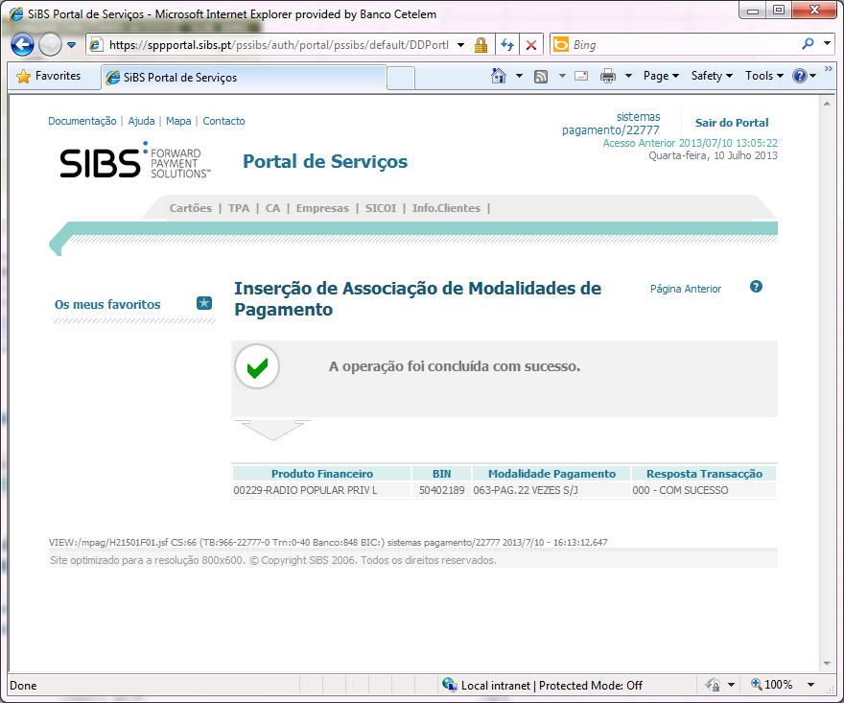
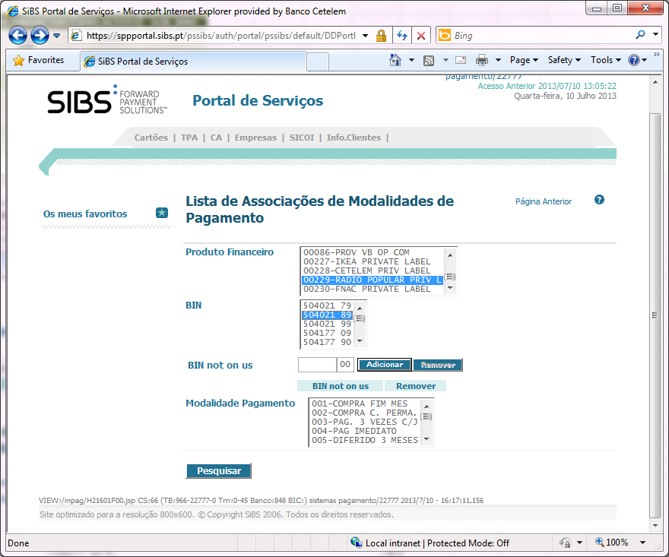
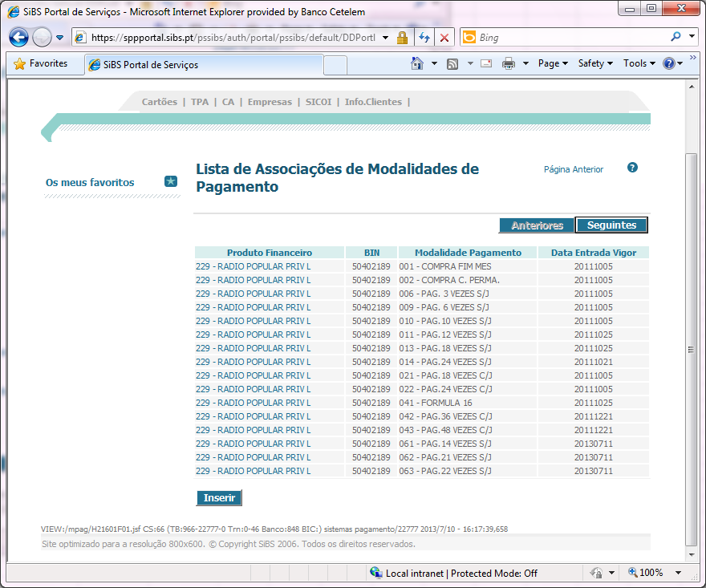
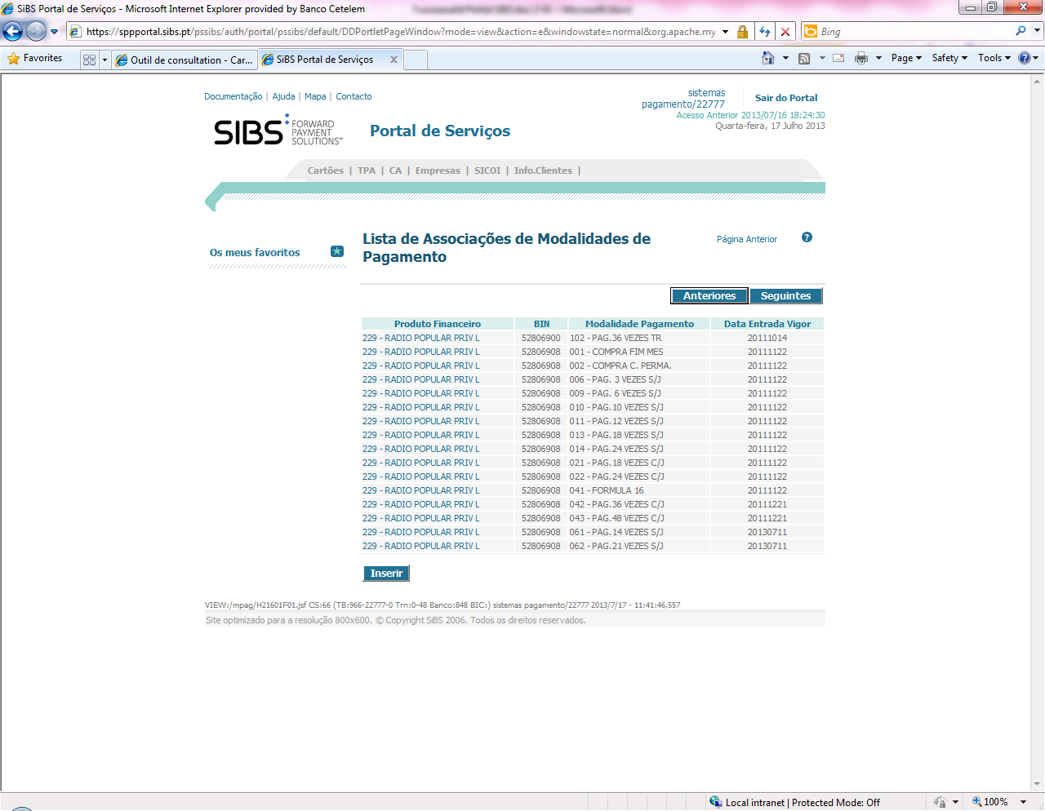
ASSOC
 | COD_SIBS | NOVAS MODALIDADE | PROD. FINANCEIRO | BINS ACEITES | SUB_BINS
 | 61 | PAG.14 VEZES S/J | 229 | 528069 | 8
 |  |  |  | 504021 | 89
 | 62 | PAG.21 VEZES S/J | 229 | 528069 | 8
 |  |  |  | 504021 | 89
 | 63 | PAG.22 VEZES S/J | 229 | 528069 | 8
 |  |  |  | 504021 | 89
 | 64 | PAG.26 VEZES S/J | 229 | 528069 | 8
 |  |  |  | 5040211 | 89
 | 65 | PAG.30 VEZES S/J | 229 | 528069 | 8
 |  |  |  | 504021 | 89

